关系图
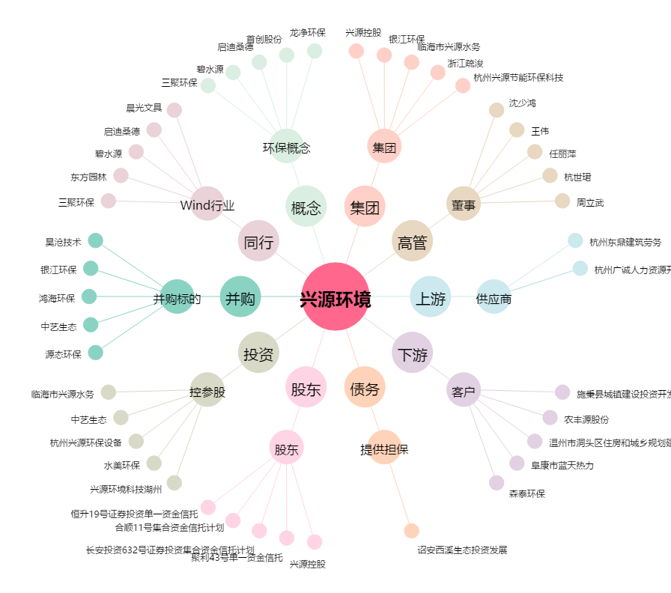
兴源环境[300266.SZ] - 关系概览图

